Cargaydescarga
PRÁCTICA 4 |  |  |  | PROCESOS TRANSITORIOS. EL CONDENSADOR

Mesa | 4 |  | Nombre y apellidos1 |  | David Arnal García
Grupo | 1º FLIP |  | Nombre y apellidos2 |  | Rosana Muñoz Jiménez
Fecha | 17-Oct-18 |  | Nombre y apellidos3
CH 1
CH 2
ACTIVIDAD 1. Realiza el montaje de la figura y completa los siguientes datos

2,2 μF
R = | 560 | Ohm.
C = | 2.20 | mF

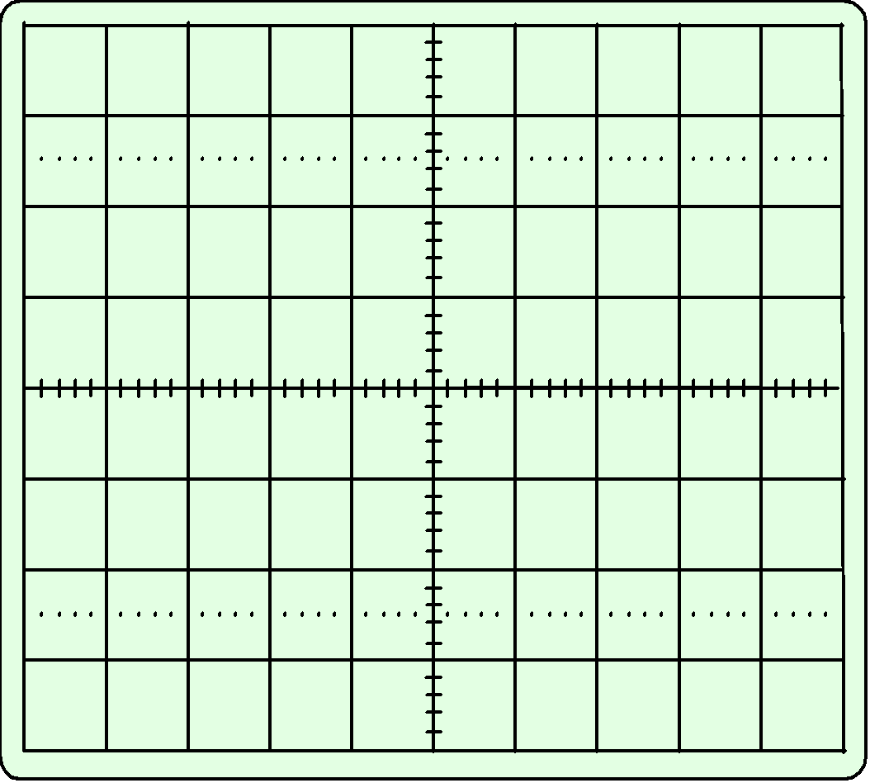
Escala voltios canal I (V) |  |  | 1.00
Escala voltios canal I (V) | canal II (V) |  | 1.00
Escala tiempo (ms) |  |  | 2.50

Dibuja la curva que obtienes en el osciloscopio en el gráfico.
Pulsa insertar/formas/ curva
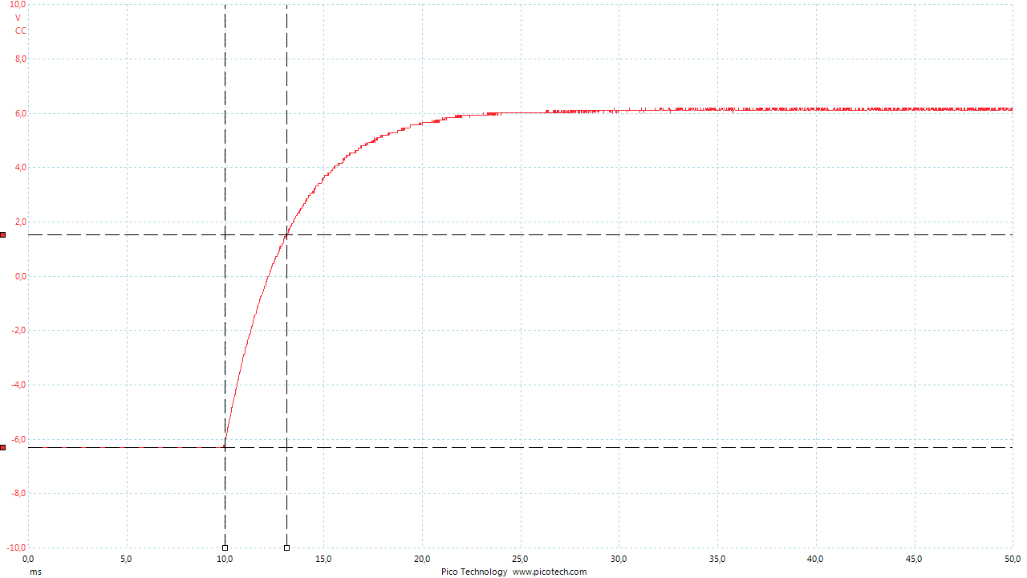

Dibuja en el gráfico Vmax y t

Proceso de carga |  |  |  | Proceso de descarga
Valor máximo (V) |  |  | 4.6 | Valor máximo (V) |  |  | 4.600
0,63*Vmax |  |  | 2.898 | 0,37*Vmax |  |  | 1.702
Constante de tiempo experimental t (ms) |  |  | 1.300 | Constante de tiempo experimental t (ms) |  |  | 1.400
Constante de tiempo teórica t = RC (ms) |  |  | 1.232 | Constante de tiempo teórica t = RC |  |  | 1.232
ACTIVIDAD 2. Mide la resistencia con el óhmetro y su incertidumbre

R = | 557.7 | W | DR = | 0,2785 + 0,2 | W | (0,05+2)
ACTIVIDAD 3. Estima la incertidumbre en la medida del tiempo en el osciloscopio

Dt = | 0.040 | ms
ACTIVIDAD 4. Obtén la incertidumbre en la medida de la capacidad del condensador (experimental) y completa la siguiente tabla.

R(W) | DR (W) | t(ms) | Dt(ms) | C=t/R (µF) | DC(µF)

557.7 | 0,2785 + 0,2 | 1.350 | 0.1 | 0.0024 | 0.2089864159

ACTIVIDAD 5. Escribe la resistencia, la constante de tiempo y la capacidad de las actividades anteriores con la notación normalizada.

 | R = | 558 +- 0,5 | W

 | t = | 1.350 | ms

 | C = | 0.003 | (µF)

